Feuil1
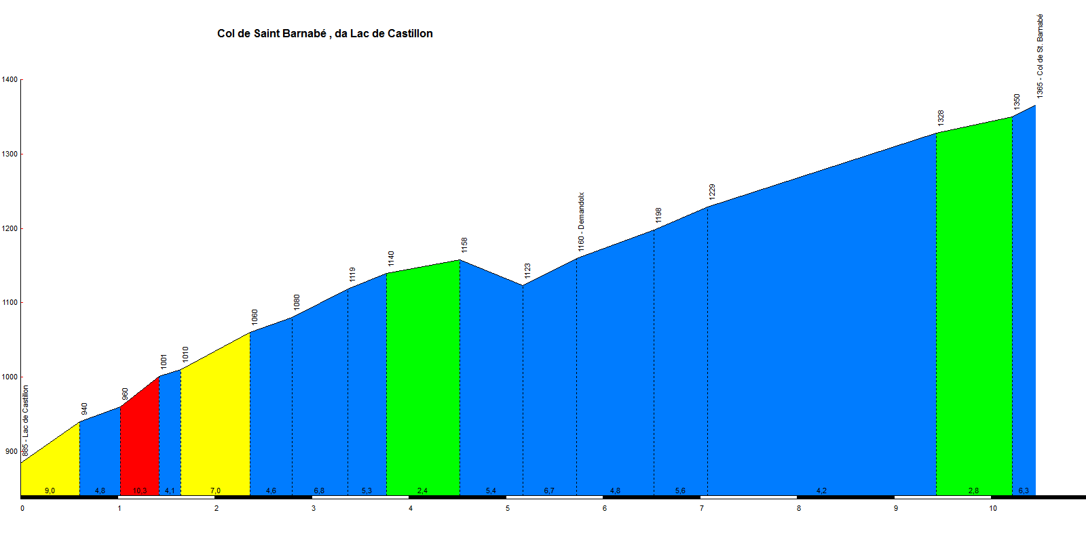
PENTECOTE 2017
Départ de CASTELLANE
8 heures 00

OPEN RUNNER N° 6749809 - Dénivelé 1076m
ROUTES | St Auban | kms | T kms
D4085 | CASTELLANE | 0 | 0
D4085 sur 2 km | puis à gauche vers le barrage de Chaudanne | 2 | 2
D102 | Barrage de Chaudanne | 0 | 2
D102 | Croisement vers Soleilhas | 8.5 | 10.5
D102 | Le Col de St Barnabé 1365m |  | 10.5
D102 | Soleilhas | 9 | 19.5
D305 | St Auban | 7.3 | 26.8
à gauche D2211 | Les Lattes | 4.7 | 31.5
D2211 | Le Col des Lattes 1174m | 2 | 33.5
D2211 | Croisement prendre à droite D452 vers Peyroules | 3.5 | 37
D452 | Péroules | 2.8 | 39.8
D4085 | Croisement vers Castellane | 4 | 43.8
D4085 | retour Col des Mouleirettes et Col de Luens |  | 43.8
N4085 | CASTELLANE | 12.2 | 56

